BM
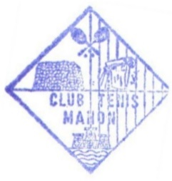
XXIX CIRCUIT ILLES BALEARS
Fase Final 040114
Semana |  |  |  |  | Territorial | Ciudad |  | Club
17-Jul-17 |  |  |  |  | ILLES BALEARS | MAHON |  | CT MAHON
Premios en metálico |  |  |  |  | Categoría | Sexo |  |  | Juez Árbitro
NO |  |  |  |  | Sub-10 | Masculino |  |  | CHIARA BERINI RE
 | Licencia | Ranking | St | CS | Jugador | Semifinales | Final | Campeón

1 | 5963980 | 5167 | 0 | 1 | PALOMAR SUAU, XAVI |  |  |  | 4
 |  |  |  |  |  | PALOMAR, X.
2 | 5972816 | 11083 | 0 | 5 | BARBER BALLESTEROS, RAUL | 4/0 4/0
 |  |  |  |  |  |  | PALOMAR, X.
3 | 5974458 | 10462 | 0 | 4 | PEREZ SOLER, MARC |  | 4/1 4/0
 |  |  |  |  |  | PEREZ , M.
4 | 5972858 | 12364 | 0 | 7 | PONS FEBRER, JULEN | 1/4 4/2 4/2
 |  |  |  |  |  |  |  | PALOMAR, X. | 5972816
5 | 5975133 | 15659 | 0 | 8 | VIRGILI BERINI, LUCA |  |  | 4/1 4/0
 |  |  |  |  |  | ONCO, X.
6 | 5963708 | 9358 | 0 | 3 | ONCO NOGUERA, XAVI | 4/0 5/3 | 0
 |  |  |  |  |  |  | SINTES, E.
7 | 5981114 | 11504 | 0 | 6 | SINTES ORFILA, ERNEST |  | 5/3 4/0
 |  |  |  |  |  | SINTES, E.
8 | 5975620 | 8496 | 0 | 2 | TERZI VIDAL, RAUL | 2/4 4/1 5/4 (5)
v2.0
Sorteo fecha/hora |  |  |  | # | Cabezas de serie | Lucky Losers |  | Reemplaza a
2017-07-07 |  |  |  | 1 | PALOMAR SUAU, XAVI
Pelota oficial |  |  |  | 2 | TERZI VIDAL, RAUL
BABOLAT |  |  |  | 3 | ONCO NOGUERA, XAVI
Representante Jugadores |  |  |  | 4 | PEREZ SOLER, MARC

Juez Árbitro y Licencia
CHIARA BERINI RE
5971222
 | Firma |  |  |  |  |  |  | Fecha Finalización
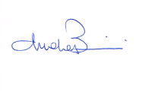
 |  |  |  |  | Sello del Club Organizador | Sello de la Federación Territorial |  | 2017-07-22

